Summary table
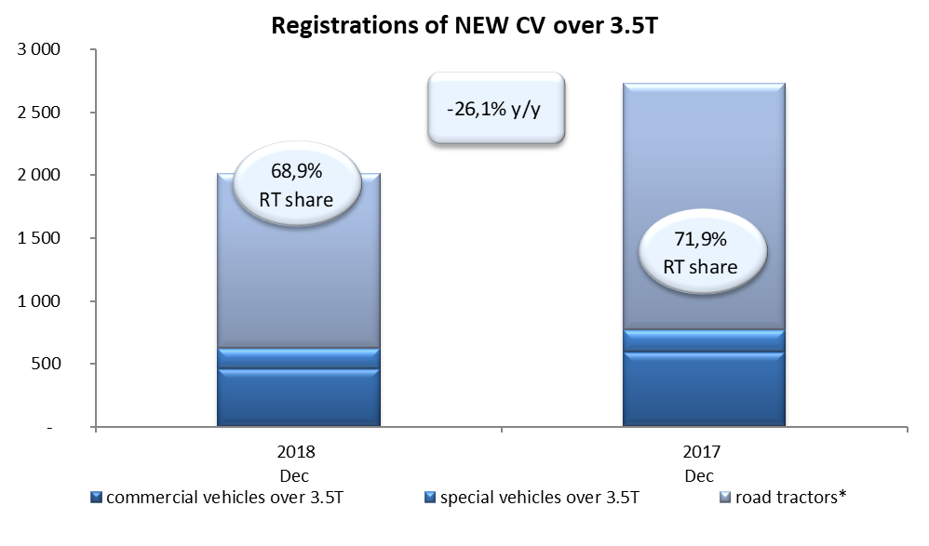
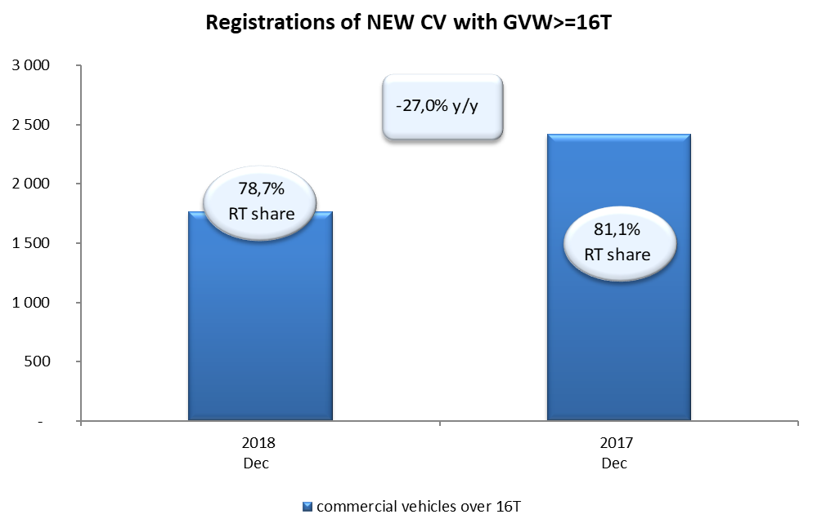
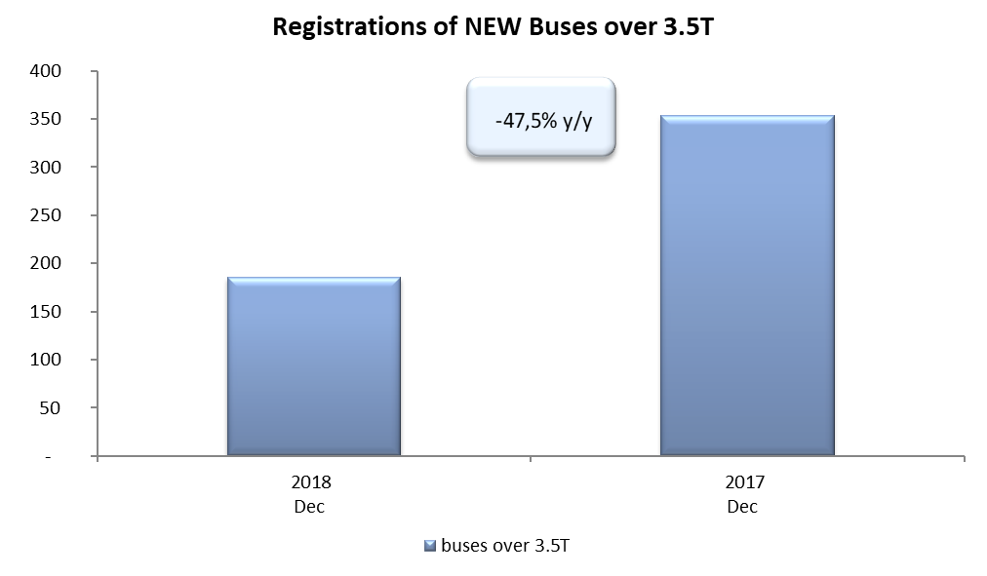
PZPM based on CEP (Ministry of Digital Affairs) |  |  |  |  |  | 07/01/2019
 |  |  |  |  |  | units
FIRST REGISTRATIONS OF NEW COMMERCIAL VEHICLES OVER 3.5T
 | 2018 Nov | 2017 Nov | % change y/y | 2018 Jan - Nov | 2017 Jan - Nov | % change y/y
CV - TOTAL | 2,016 | 2,729 | -26.1% | 29,870 | 27,659 | 8.0%
commercial vehicles over 3.5T | 463 | 594 | -22.1% | 6,729 | 5,791 | 16.2%
special vehicles over 3.5T | 164 | 174 | -5.7% | 974 | 805 | 21.0%
road tractors* | 1,389 | 1,961 | -29.2% | 22,167 | 21,063 | 5.2%
BUSES - TOTAL | 186 | 354 | -47.5% | 2,687 | 2,288 | 17.4%
buses over 3.5T | 186 | 354 | -47.5% | 2,687 | 2,288 | 17.4%
COMMERCIAL VEHICLES - TOTAL | 2,202 | 3,083 | -28.6% | 32,557 | 29,947 | 8.7%
*/ The data does not cover new registrations of domestic producers their own brands

